I. Část 1a
I. Část 1a
Organizační struktura povinné osoby

Organizační struktura povinné osoby |  | Vyhláška č. 163/2014 Sb., v platném znění, příloha 10

Informace platné k datu: | 2018-12-31
Počet obchodních míst | 103 | Bod 1 písm. h)
Počet pracovníků (přepočtený stav) | 48
Organizační struktura povinné osoby (znázorní se níže)
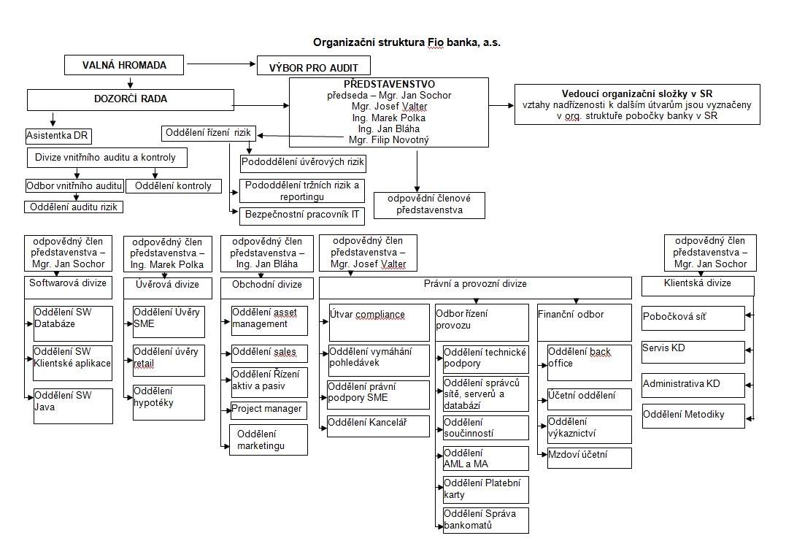

Vedoucí organizační složky
Účetní oddělení
ostatní útvary Fio banky podřízené představenstvu či odpovědným členům představenstva
pobočková síť
Oddělení klientský servis
Doplňující informace:
- Modrou barvou jsou vyznačeny činnosti, jejichž výkon je zajištěn centrálně z ČR. Je-li ve vztahu k takovému útvaru nebo funkci vyznačena nadřízenost vedoucího organizační složky, tato nadřízenost se vztahuje pouze k činnostem týkajícím se pobočky banky v SR. Bližší specifikace tzv. „ostatních útvarů“ je uvedena v aktuální organizační struktuře banky Fio banka, a.s.
- Zelenou barvou jsou vyznačeny činnosti přímo vykonávané na území SR.
AML officer
Součinnosti Slovensko
Trading Slovensko
Oddělení výkaznictví
Mzdoví účetní

Vedoucí organizační složky
Účetní oddělení
ostatní útvary Fio banky podřízené představenstvu či odpovědným členům představenstva
pobočková síť
Oddělení klientský servis
Doplňující informace:
- Modrou barvou jsou vyznačeny činnosti, jejichž výkon je zajištěn centrálně z ČR. Je-li ve vztahu k takovému útvaru nebo funkci vyznačena nadřízenost vedoucího organizační složky, tato nadřízenost se vztahuje pouze k činnostem týkajícím se pobočky banky v SR. Bližší specifikace tzv. „ostatních útvarů“ je uvedena v aktuální organizační struktuře banky Fio banka, a.s.
- Zelenou barvou jsou vyznačeny činnosti přímo vykonávané na území SR.
AML officer
Součinnosti Slovensko
Trading Slovensko
Oddělení výkaznictví
Mzdoví účetní

